ამოცანა 90
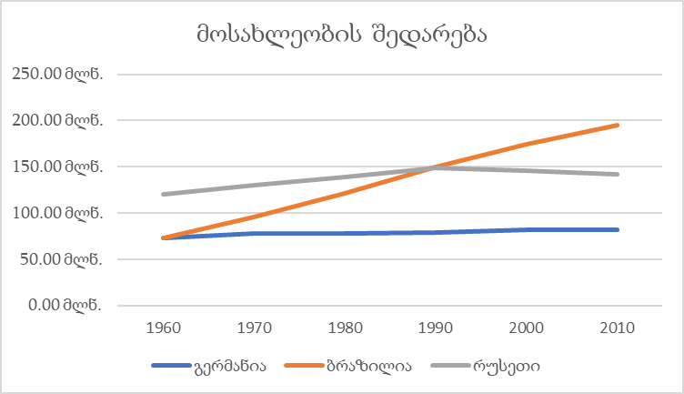
 | გერმანია | ბრაზილია | რუსეთი
1960 | 72.67 მლნ | 72.76 მლნ | 119.90 მლნ
1970 | 78.17 მლნ | 96.08 მლნ | 130.40 მლნ
1980 | 78.29 მლნ | 121.70 მლნ | 139.00 მლნ
1990 | 79.43 მლნ | 149.70 მლნ | 148.30 მლნ
2000 | 82.21 მლნ | 174.40 მლნ | 146.30 მლნ
2010 | 81.78 მლნ | 194.90 მლნ | 141.90 მლნ

